Sheet1
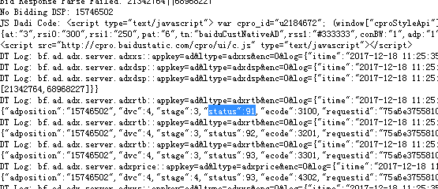
1、支持js类型打底
http://rtb.houyi.baofeng.net/index.php?adp=15746469&debug=open&dvc=4&rtype=js
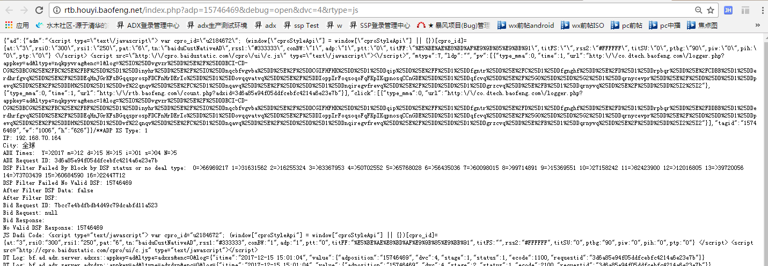

2、bidrequest支持dev设备节点

3、生产环境报数status区别于线上

